Sheet1
หน้าจอกำหนดคอมมิชชั่น
ชื่อคอมมิชชั่น
วันเริ่ม
วันสิ้นสุด

อัตราค่าคอมมิชชั่น
No | ตั้งแต่ | สิ้นสุด | อัตรา % | ระบุจำนวน | (เลือกใส่ข้อมูล % หรือจำนวนช่องใดช่องหนึ่ง)
1 | - | 10,000.00 | 1 | 0
2 | 10,001.00 | 100,000.00 | 2 | 0
3 | 100,001.00 | 1,000,000.00 | 3 | 0

หน้าพนักงานให้เลือกระบุคอมมิชชั่น
ใช้ข้อมูลนี้เพื่อคำนวณคอมมิชชั่น
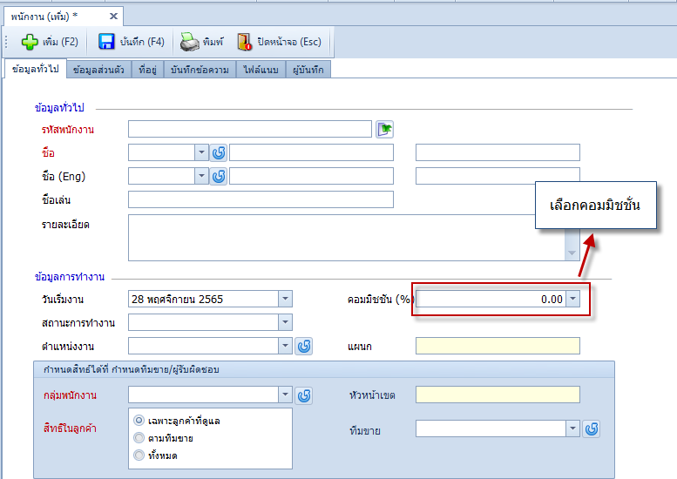

ตัวอย่างการคำนวณ
1.อัตราค่าคอมมิชชั่น
No | ตั้งแต่ | สิ้นสุด | อัตรา %
1 | - | 10,000.00 | 1
2 | 10,001.00 | 100,000.00 | 2
3 | 100,001.00 | 1,000,000.00 | 3

พนักงาน | ยอดขาย | ค่าคอม
พนักงาน C | 500,000.00 | 15,000.00 | อันนี้ 10000 แรก จะ 1% เท่ากับ 100 ส่วน 90000 เท่ากับ 2% = 1800 ส่วน 400000 เท่ากับ 3% =12000 รวม 13900

พนักงาน | ยอดขาย | ตั้งแต่ | สิ้นสุด | อัตรา % | ค่าคอม | คิดจากยอดขาย
พนักงาน C | 500,000.00 | - | 10,000.00 | 1% | 100.00 | 10,000.00
 |  | 10,001.00 | 100,000.00 | 2% | 2,000.00 | 100,000.00
 |  | 100,001.00 | 1,000,000.00 | 3% | 11,700.00 | 390,000.00
 |  |  |  |  | 13,800.00 | 500,000.00

หน้าทีมขายระบุคอมมิชชัน
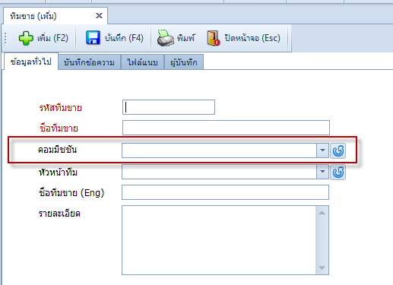

โดยหน้าจอข้อมูลคอมกำหนดตามขั้นบันได หรือยอดตามกำหนดเช่น
1.อัตราค่าคอมมิชชั่นขั้นบันได |  |  |  | แบบนี้ครับ
No | ตั้งแต่ | สิ้นสุด | อัตรา %
1 | 100,000.00 | 200,000.00 | 5 | 10,000.00
2 | 200,001.00 | 10,000,000.00 | 10

ยอดขายรวมทีม
พนักงาน | ยอดขาย | % ยอดขายทีม | ค่าคอมทีม | ค่าคอมตามสัดส่วน
พนักงาน A | 100,000.00 | 50.00 | 10,000.00 | 5,000.00
พนักงาน B | 50,000.00 | 25.00 | 10,000.00 | 2,500.00
พนักงาน C | 50,000.00 | 25.00 | 10,000.00 | 2,500.00
ยอดขายรวมทีม | 200,000.00 |  |  | 10,000.00

2.อัตราค่าคอมมิชชั่นตามยอดกำหนด
No | ตั้งแต่ | สิ้นสุด | อัตรา %
1 | 500,000.00 | 9,999,999,999.00 | 5

ยอดขายรวมทีม
พนักงาน | ยอดขาย | % ยอดขายทีม | ค่าคอมทีม | ค่าคอมตามสัดส่วน
พนักงาน A | 300,000.00 | 60.00 | 25,000.00 | 15,000.00
พนักงาน B | 100,000.00 | 20.00 | 25,000.00 | 5,000.00
พนักงาน C | 100,000.00 | 20.00 | 25,000.00 | 5,000.00
ยอดขายรวมทีม | 500,000.00 |  |  | 25,000.00

Sheet2
